EAB、EAF型电机（双向）接地噪音高压测试
1.电机装入治具
2.接线
棕线
蓝线
3.对码
按住行程头按钮2秒至电机有声音或转动提示松开，用遥控器进行对码操作：长按遥控器停止键2秒，伴随电机声音及转动提示说明对码成功
★在中途不换遥控器情况下，此操作进行一次即可
4.测试外接开关功能
电源线黑线与白线（灰线）碰触一下松开，电机转动，碰第二下，电机停止，碰第三下，电机反转，碰第四下，电机停止。测试此功能正常
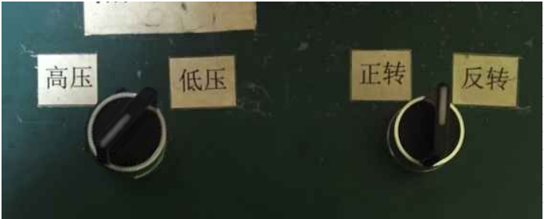
5.低压测试电机吸合
按到低压测试吸合，再按发射器的上行健和下行键，测试电机是否正常吸合转动
DOOYA 作业指导书JS-9-1.538 C/00
适用类型：EAB、EAF型电机（双向） | 制程站别：接地噪音高压测试 | 人数：1 | 标准工时： | 日期：2019/2/26
作业步骤：

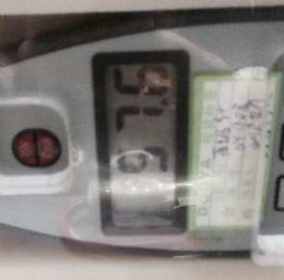
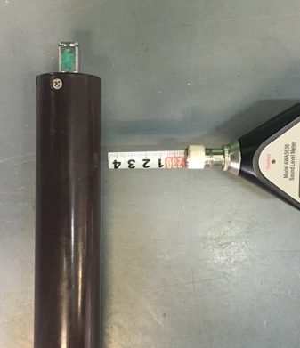
6.测试噪音
上行键
停止键
下行键
开关打到高压，电机减速端靠近耳朵处听不能有杂音异音、变音等现象，正反转都要检查
按到高压，在按正反转，分贝仪距离电机减速端5CM处测噪音值
★按图示在外管减速端往下4-6cm，且分贝仪距离电机5cm处测试噪音值
★测试必须关闭门窗
5cm
放
大
4-6cm
★五芯线电机需要测试此功能，三芯线电机无须测试此项；
★电机在综合测试时未要求删行程，所以对上码后电机是连动的，没有连动的电机需要重新设置行程
7.测试遇阻反弹功能
按发射器下行键，电机运行，往左扭行程头然后松开，电机遇阻反弹或遇阻停，再按下行键电机运行，往右扭行程头然后松开，电机遇阻反弹或遇阻停，测试此功能正常
★此站点必须100%全检

8.高压、接地测试电源线接线
接地线接一个琴键夹，其余引线接另一个琴键夹
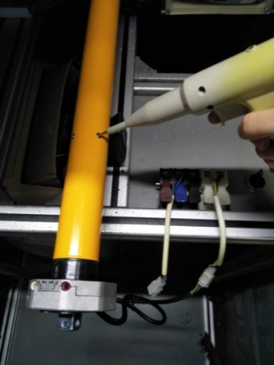
9.高压、接地测试
放
大
测试枪头部金属部分触碰销子或接地螺丝及驱动头螺丝处，然后按下测试枪按钮，测试枪指示灯亮，开始测试
测试中，“TEST”黄色指示灯亮
测试结束，测试合格时，“PASS”绿色指示灯亮
测试结束，测试不合格时，“FAIL”红色指示灯亮，并伴有警报声音
★测试不合格时设备红色指示灯亮，并伴有警报声音，按下“RESET”键重置设备
RESET键
10.恢复出厂

按下P2+下+P2。电机声音转动提示删行程成功，按P2+停+P2，电机声音转动提示删码成功
★客户专用电机恢复出厂方式可能与杜亚标准不同，可详见对应控制板规格书
★电机出厂前必须100%恢复出厂设置

